REKAP
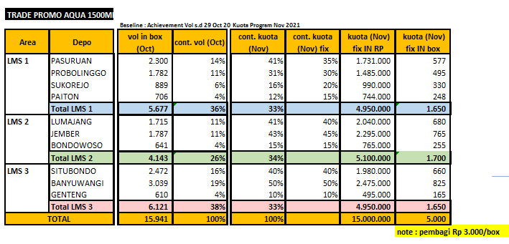
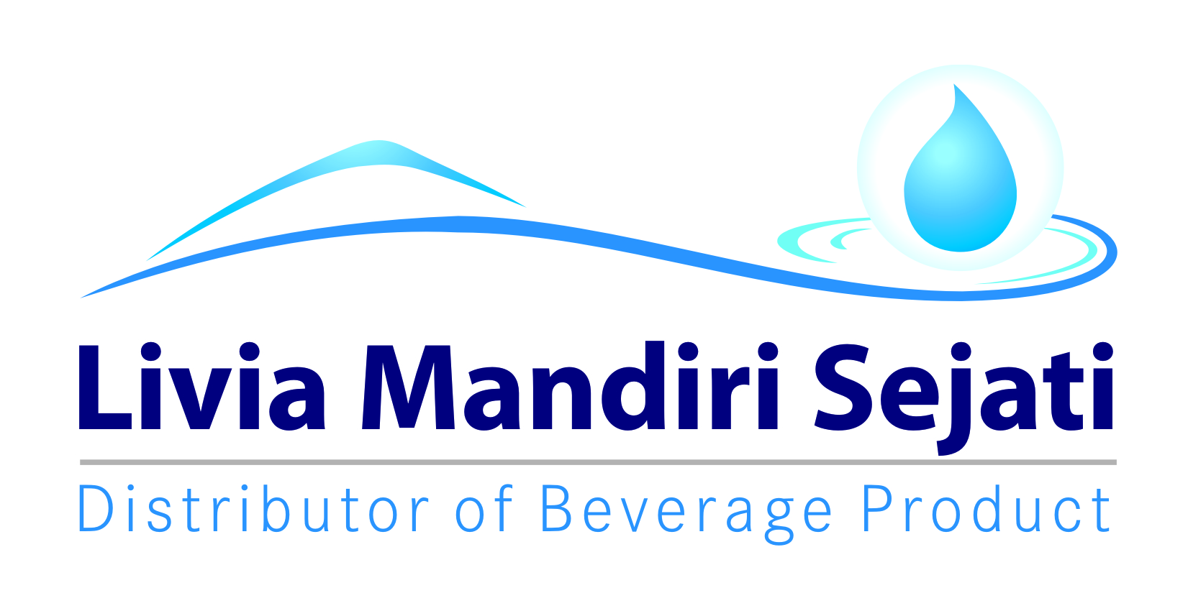
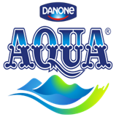
Realisasi Program AFH GT TRADE PROMO AQUA 1500 ML
PT Livia Mandiri Sejati
Periode 15 - 30 NOVEMBER 2021

Dist: PT. LIVIA MANDIRI SEJATI
NO. | WILAYAH | DEPO | KUOTA IN RUPIAH | QTY SALES AQUA 1500 ML | SISA KUOTA IN RUPIAH | KLAIM TIV | KETERANGAN
1 | LMS 1 | PASURUAN | 1,811,500 | 650 | - | 1,811,500 | CLAIM BIAYA
2 |  | PROBOLINGGO | 1,610,500 | 585 | - | 1,610,500 | CLAIM BIAYA
3 |  | SUKOREJO | 983,500 | 386 | - | 983,500 | CLAIM BIAYA
4 |  | PAITON | 791,000 | 283 | - | 791,000 | CLAIM BIAYA
5 | LMS 2 | LUMAJANG | 1,847,500 | 669 | - | 1,847,500 | CLAIM BIAYA
6 |  | JEMBER | 2,241,000 | 768 | 224,000 | 2,017,000 | CLAIM BIAYA
7 |  | BONDOWOSO | 765,000 | 255 | 121,500 | 643,500 | CLAIM BIAYA
8 | LMS 3 | SITUBONDO | 1,380,000 | 361 | 462,000 | 918,000 | CLAIM BIAYA
9 |  | BANYUWANGI | 2,925,000 | 973 | 287,500 | 2,637,500 | CLAIM BIAYA
10 |  | GENTENG | 645,000 | 215 | 93,000 | 552,000 | CLAIM BIAYA
TOTAL |  |  | 15,000,000 | 5,145 | 1,188,000 | 13,812,000

 | Yang Membuat |  |  |  |  | Mengetahui

 | LELY PANGESTUTI | MONIKA TRIANA S |  |  |  | WAHYU KOKO NUGROHO
 | ADM.FINANCE | ADM.FINANCE |  |  |  | AFH EAST JAVA

SURAT KLAIM

No.
Telah terima dari
Uang sejumlah
Untuk pembayaran
Rp.
007/LMS.AFH/I/2021
94.000.-
Yonkky Dwika Putra
Pasuruan, 08 Januari 2021.
PT TIRTA INVESTAMA
Klaim Support Selisih Harga Pancoran Banyuwangi.
Periode 01 - 31 Desember 2020.
Sembilan puluh empat ribu rupiah.
No.
Telah terima dari
Uang sejumlah
Untuk pembayaran
Rp.
320/LMS.AFH/XII/2021
13.812.000.-
Yonkky Dwika Putra
Pasuruan , 08 Desember 2021.
PT TIRTA INVESTAMA
Klaim Program AFH GT Trade Promo Aqua 1500 ml.
Periode 15 - 30 November 2021.
Tiga belas juta delapan ratus dua belas ribu rupiah.
c

INME
